BC chocolat à remplir
 | Thierry Villard, 16 place du Bourg, 45380 CHAINGY
 | 02.38.22.21.45 - le.fournil.des.mauves.chaingy@outlook.fr
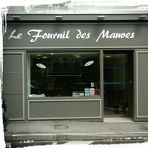 | Bon de Commande

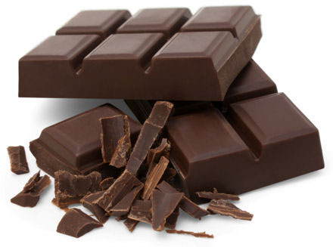
 |  | Date :

 |  | Envoyer à

 |  | Nom
 |  | Adresse

 |  | Tel
 |  | Mail

Désignation |  | Poids | Quantité | PU TTC | Total TTC

Ballotin |  | 250 g |  | 12.50 € | 0.00 €
Ballotin |  | 350 g |  | 17.50 € | 0.00 €
Ballotin |  | 500 g |  | 25.00 € | 0.00 €

Bouchée feuilletine chocolat noir (sachet de 3) |  | 150 g |  | 4.20 € | 0.00 €
Bouchée feuilletine chocolat au lait (sachet de 3) |  | 150 g |  | 4.20 € | 0.00 €

Fritures |  | 100 g |  | 3.00 € | 0.00 €
Fritures |  | 200 g |  | 6.00 € | 0.00 €

Mendiants |  | 200 g |  | 10.00 € | 0.00 €

Orangettes |  | 250 g |  | 12.50 € | 0.00 €
Orangettes |  | 500 g |  | 25.00 € | 0.00 €

Escarpin garni |  | 200 g |  | 18.00 € | 0.00 €

Bonhomme de neige chocolat lait (sachet de 3) |  | 75 g |  | 4.50 € | 0.00 €
Bonhomme de neige chocolat noir (sachet de 3) |  | 75 g |  | 4.50 € | 0.00 €
Bonhomme de neige chocolat lait |  | 65 g |  | 2.50 € | 0.00 €
Bonhomme de neige chocolat noir |  | 65 g |  | 2.50 € | 0.00 €

Bocal mini cannelé (10 pièces) - 1 litre |  |  |  | 13.50 € | 0.00 €
Bocal mini baba (12 pièces) - 0,66 litre |  |  |  | 11.50 € | 0.00 €

Mode de paiement: par chèque à la livraison à l'ordre de Mr VILLARD Thierry |  |  |  | Total TTC | 0.00 €
 |  |  |  | Tva | 0.00 €

